Cognite ユーザプール作成
1. ユーザプール作成
※ 認証のために利用する

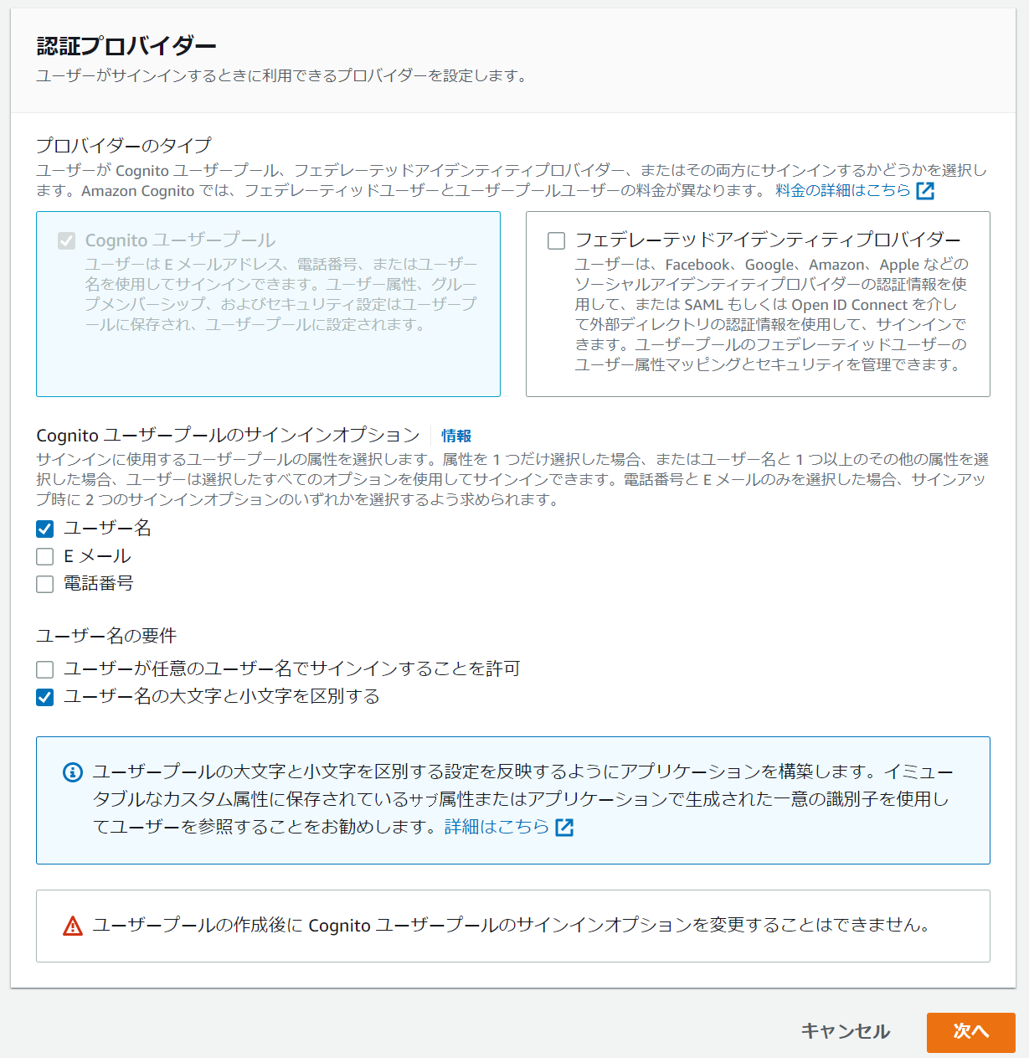
 |  |  | ※ 今回はユーザ名とパスワードだけ、としている。

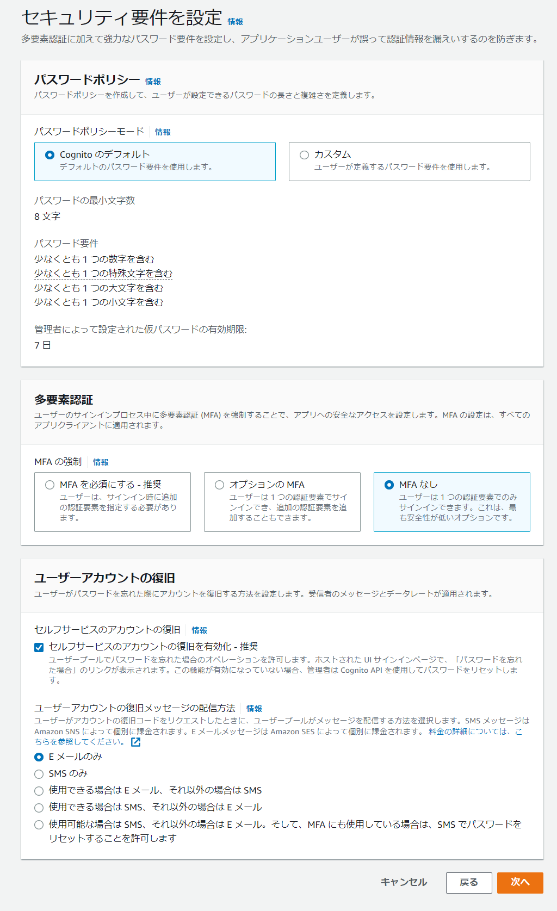
 |  |  | ※ MFA なしで、パスワード復旧可能としてみた。

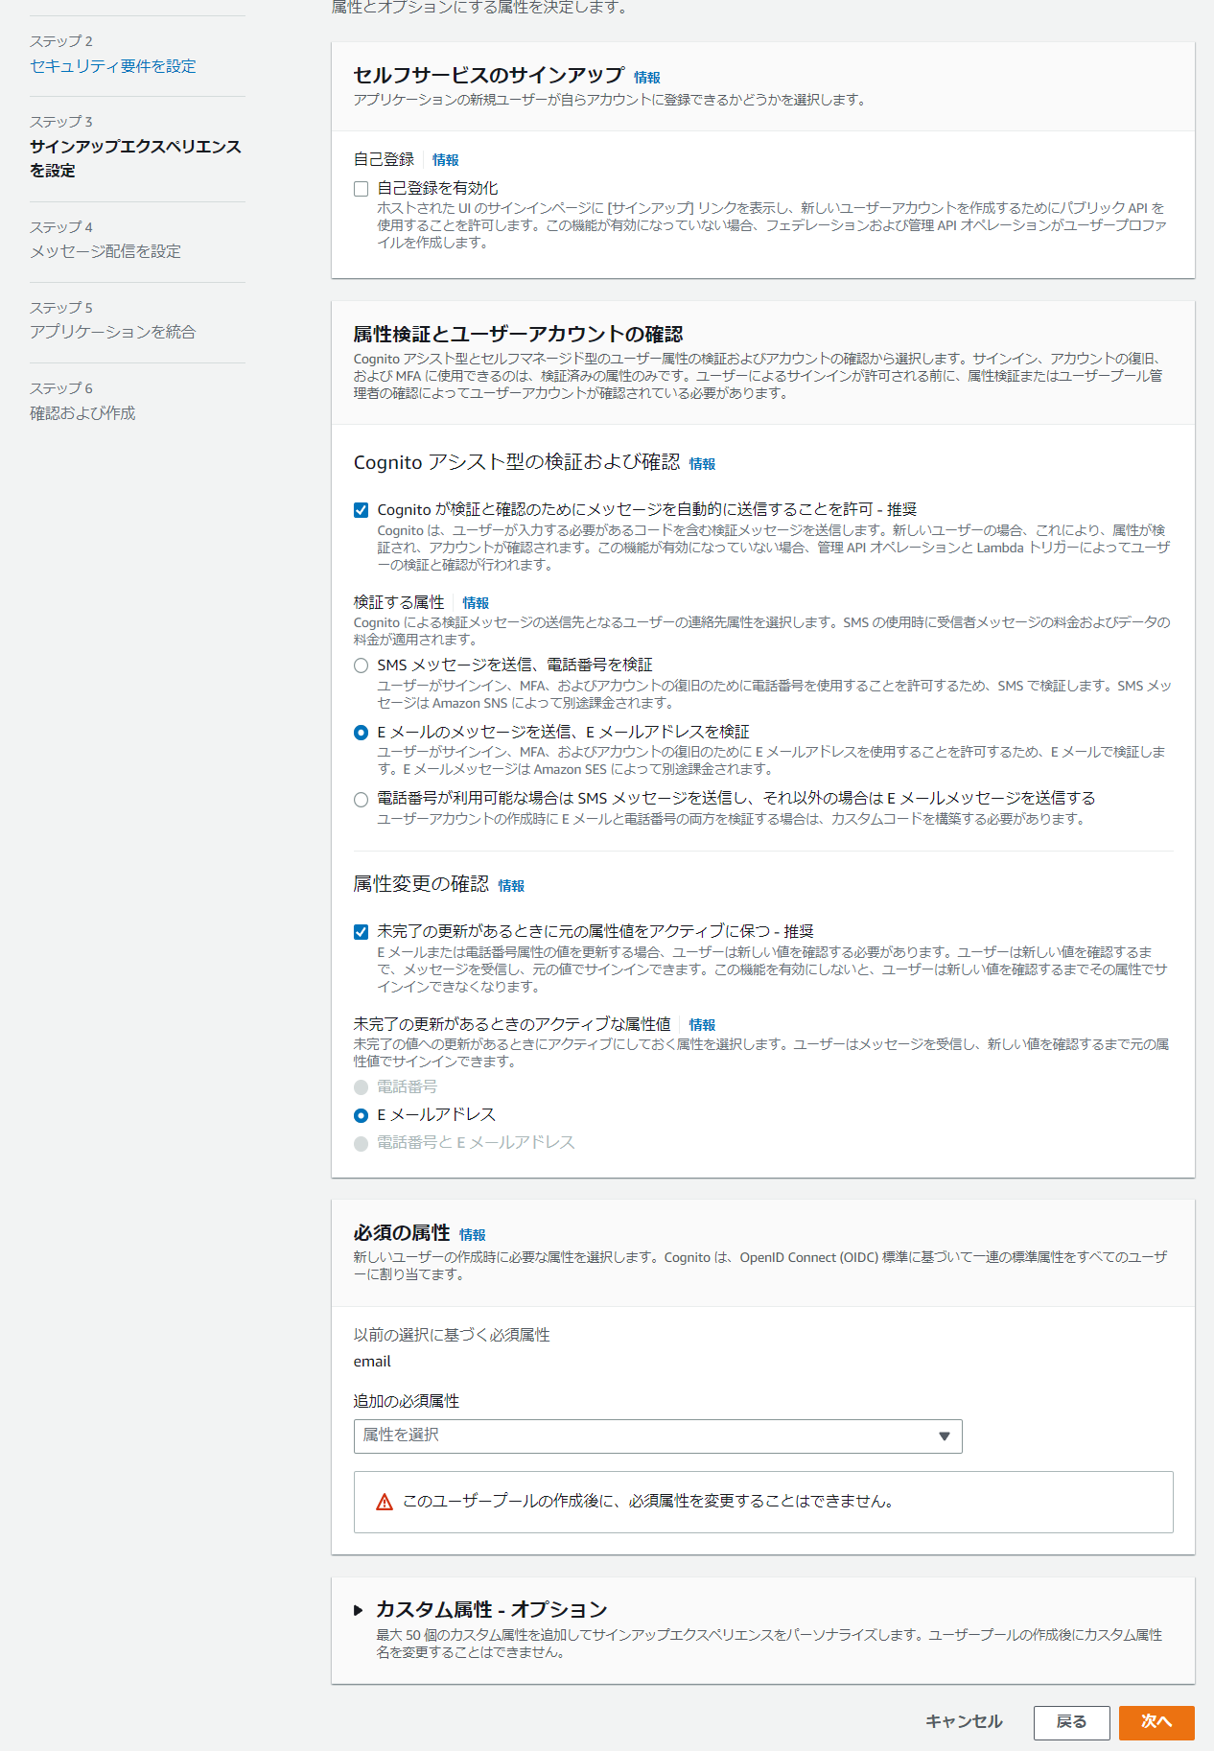

 |  |  | ※ サインイン時の Email 検証？サインアップの際の検証に見えるが。

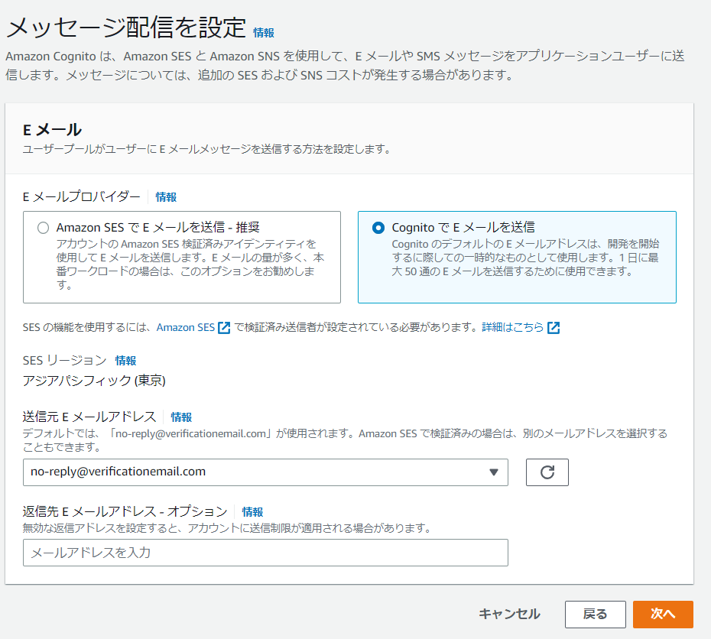
 |  |  | ※ メール送信時に SMS などは利用しない。

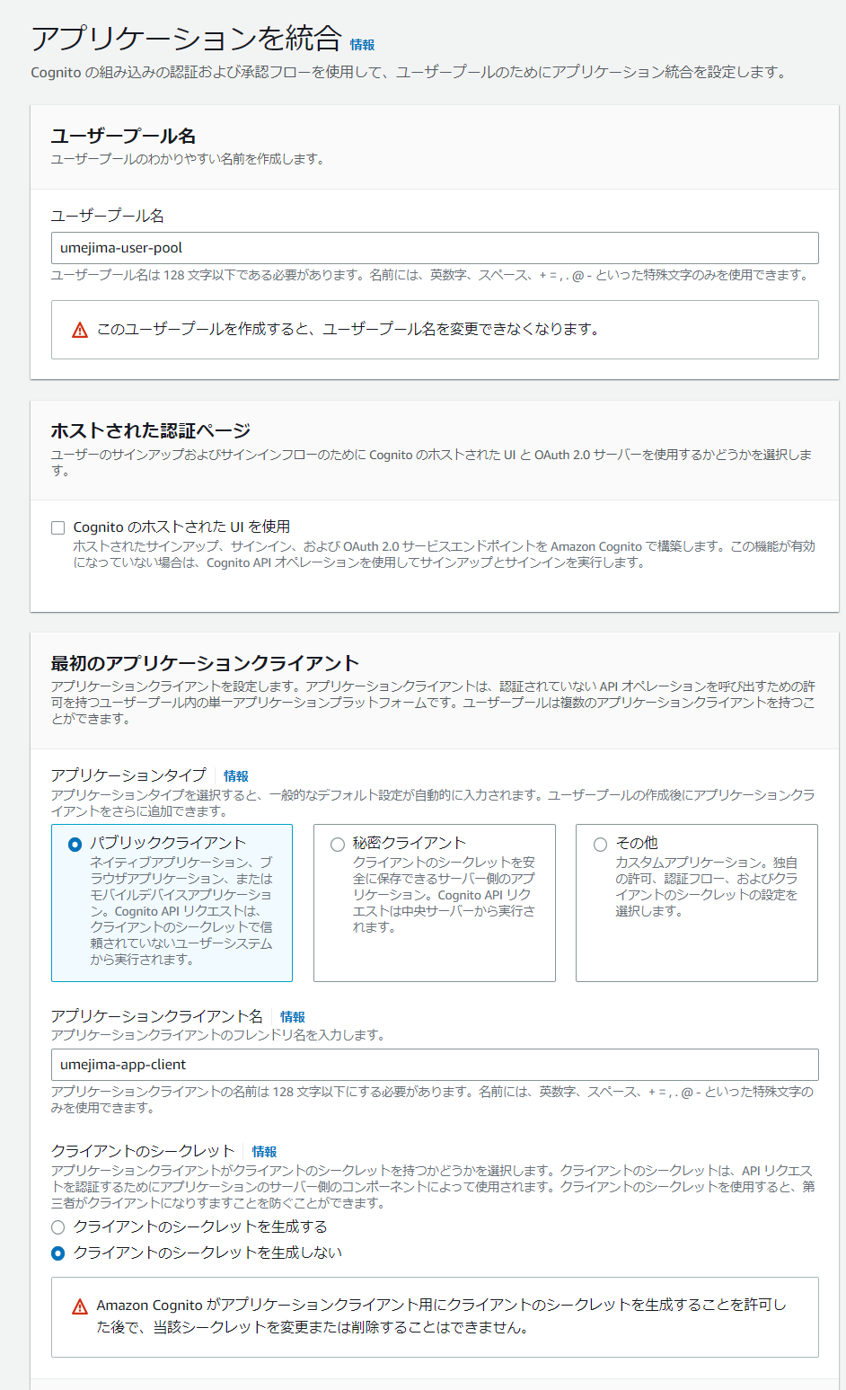

 |  | ※ 独自でログイン画面作るので Off

 |  | ※ Web アプリケーションを指す。つまり React

 |  | ※ ClientSecret は Web アプリがクライアントの場合漏洩する可能性があるので作らない。IdToken の発行を Cognite にまかせているということ。
 |  | 別サービスを呼ぶサーバサイドアプリの場合使う？IdToken 発行を独自で行う場合は、ということだと思うが Cognite 使うならいらない気もする。

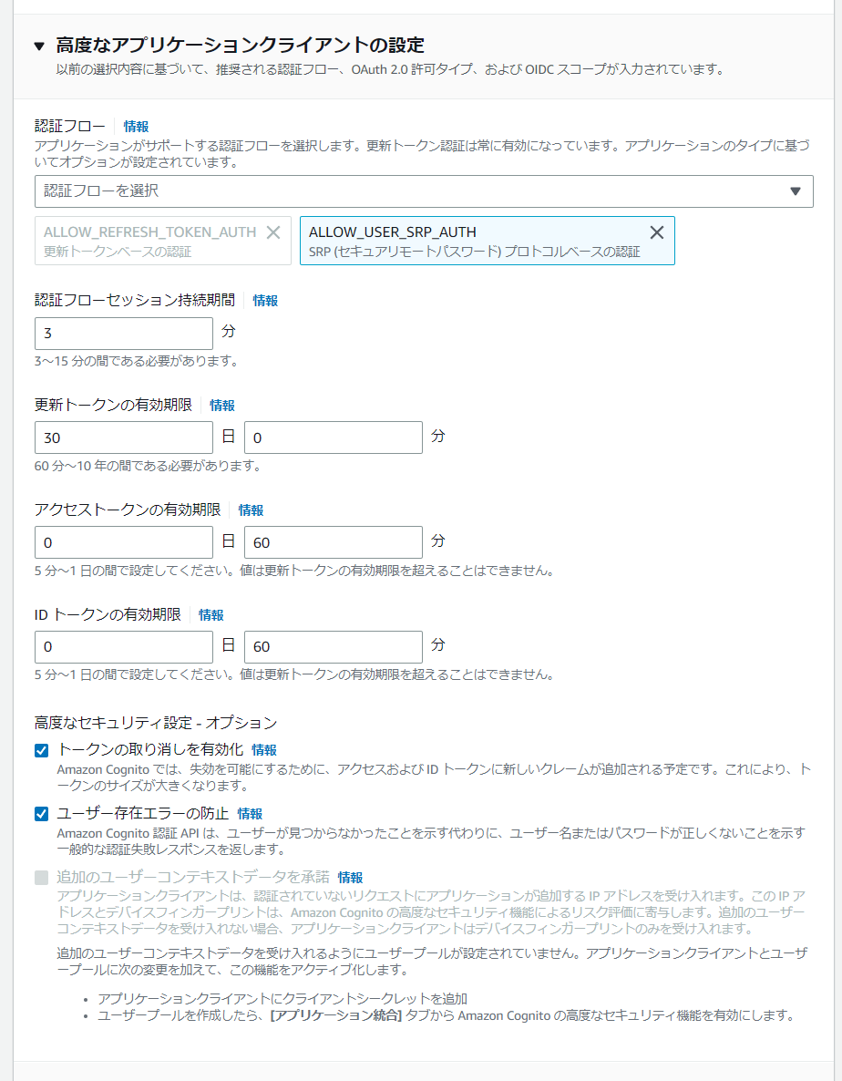

 |  | ※ ユーザ名・パスワード認証をブラウザで行う場合「ALLOW_USER_SRP_AUTH」(と、必須の更新トークン取得用の「ALLOW_REFRESH_TOKEN_AUTH」) のみで良いらしい。

 |  | ※ IdToken 他 AccessToken と更新トークンの有効期間設定がある。やはり、IdToken 発行時に AccessToken も発行されるのかな

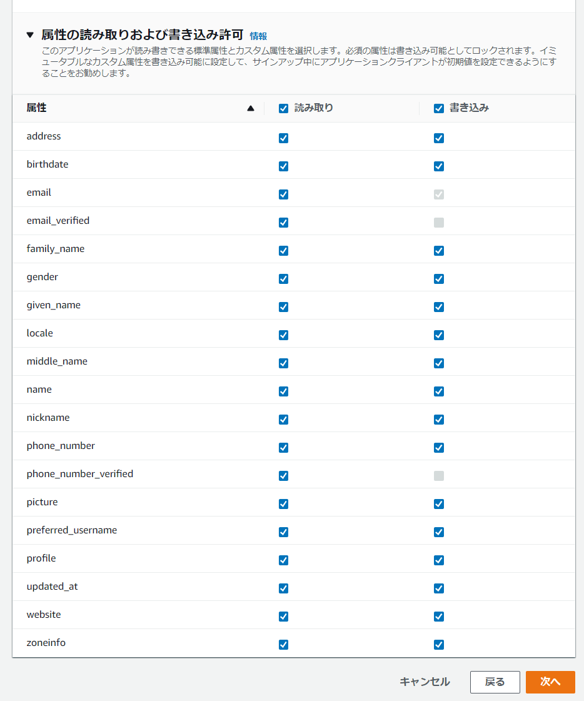
 |  | ※ デフォルトのままにしている。これは jwt の claim 情報に乗るものだと思うが書き込みというのがよくわからない。put API も提供しているのかもしれない。

 | ※ 確認画面が出てくるので問題なければ作成

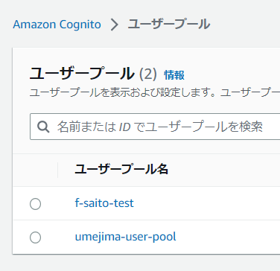
 | ※ ユーザプールが出来上がる。

Cognite React 連携
https://github.com/visualpaper/study-authority-management-react-ui/pull/25/files
※ React だけだが、連携してみたものは↑
※ IdToken・AccessToken をログイン時に発行してくれ、LocalStorage に保持される。
※ IdToken にはユーザの情報が、AccessToken には Scope が「aws.cognito.signin.user.admin」固定のものが発行される。
※ Cognito での (外部 Id Provider 無しでの) OIDC 認証を達成し、かつ、Oauth AccessToken を Scope 固定で発行するところを担っている。
※ Id プールは AWS の何かを操作する際の認可を行うための仕組みであり、認証だけを行う場合は特別不要。
※ ログイン画面・パスワード変更・有効期間など、認証周りを吸収してくれている。
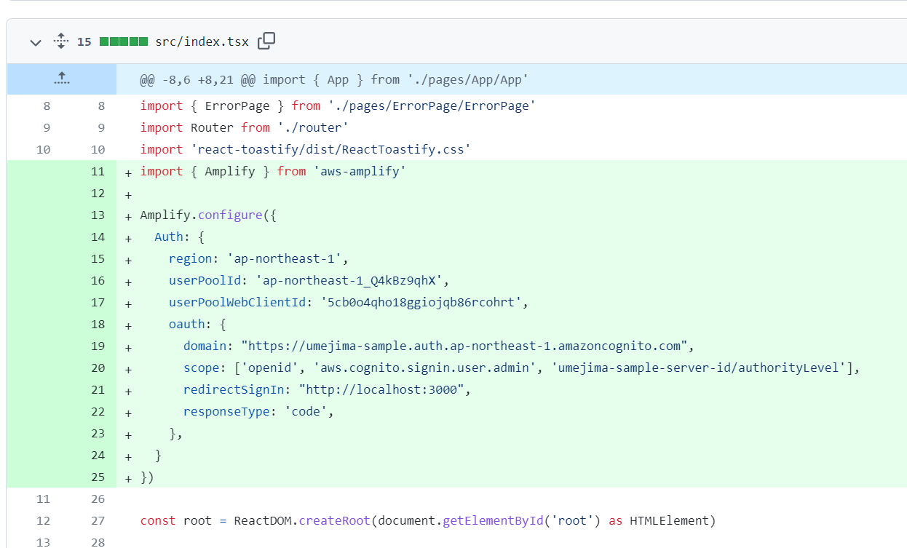
 |  |  | ※ ここに AWS Cognito の Region / UserPoolId / UserPool WebClientId を設定する
 |  |  | ※ さらに、後述する Oauth の設定を追加することで scope を取れる。
 |  |  | が、https://github.com/aws-amplify/amplify-ui/issues/237 によって Scope が取れないので断念
 |  |  | Cognito でユーザをまとめるグループ機能(↓)があり、これが AccessToken に入るので、これで Workaround という手が Issue にはあった。
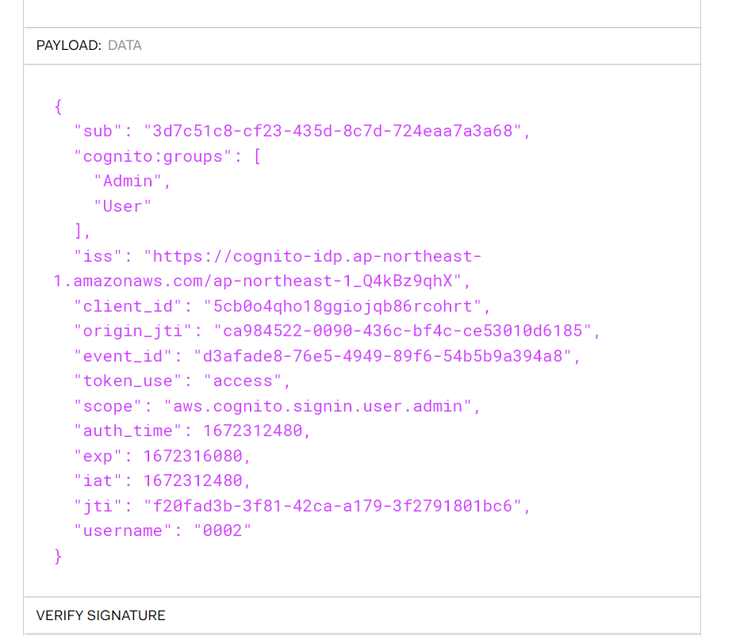

 | ※ oauth の domain は↓の「3. ドメイン登録」で設定したドメイン
 | ※ oauth の redirectSignIn は↓の「2. ホストされた UI 登録」で設定した URL
 | ※ oauth の responseType は Authentication Code GrantType の "code" を指定する。

* Custom Scope を取得するためのリソースサーバ・ホストされた UI ・ドメイン登録作業について

1. リソースサーバ登録
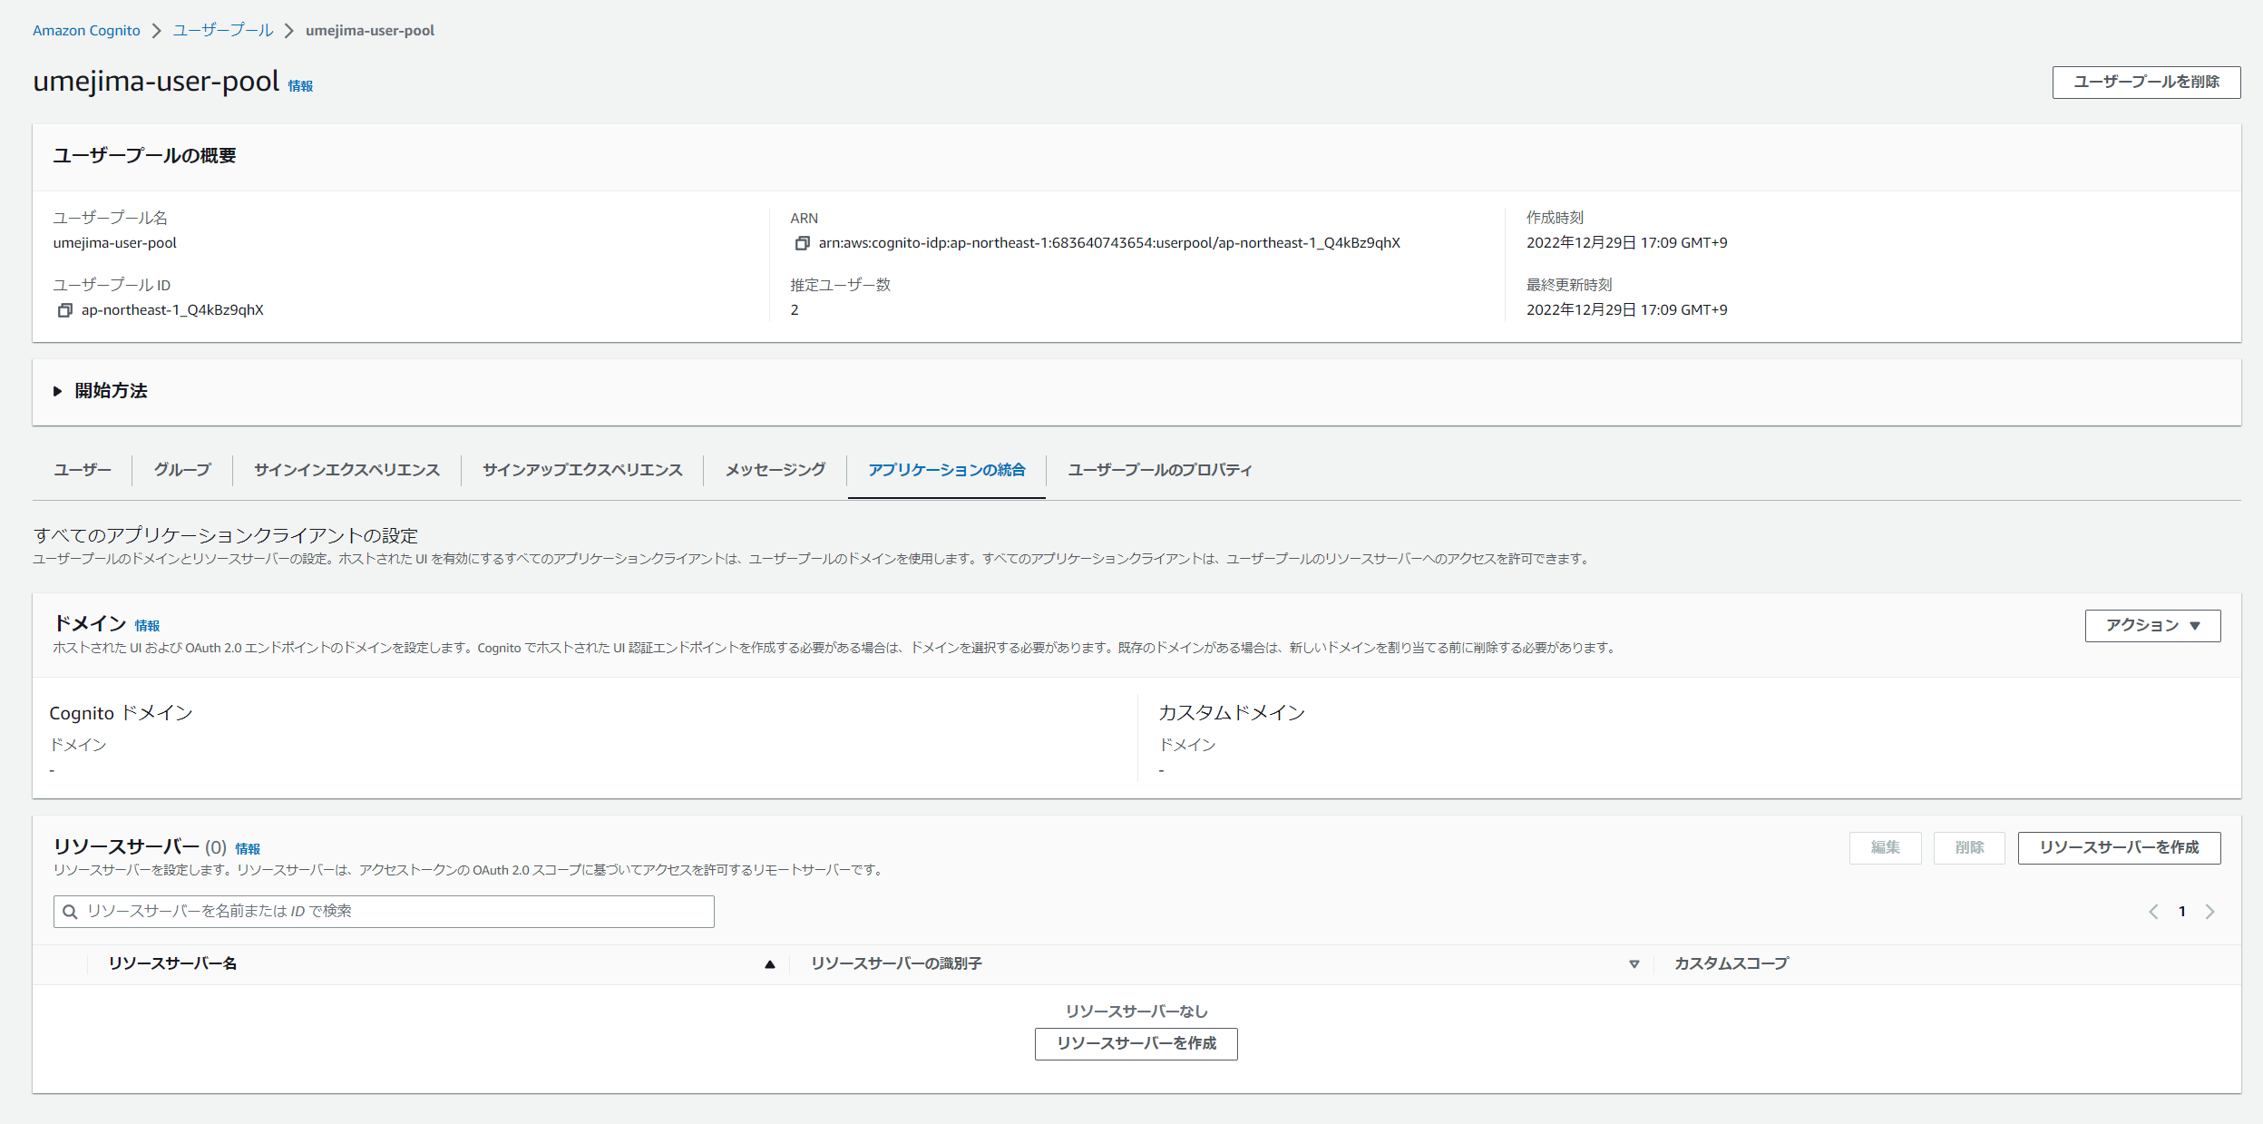

 |  |  |  |  | ※ リソースサーバを作成ボタンを押下する。

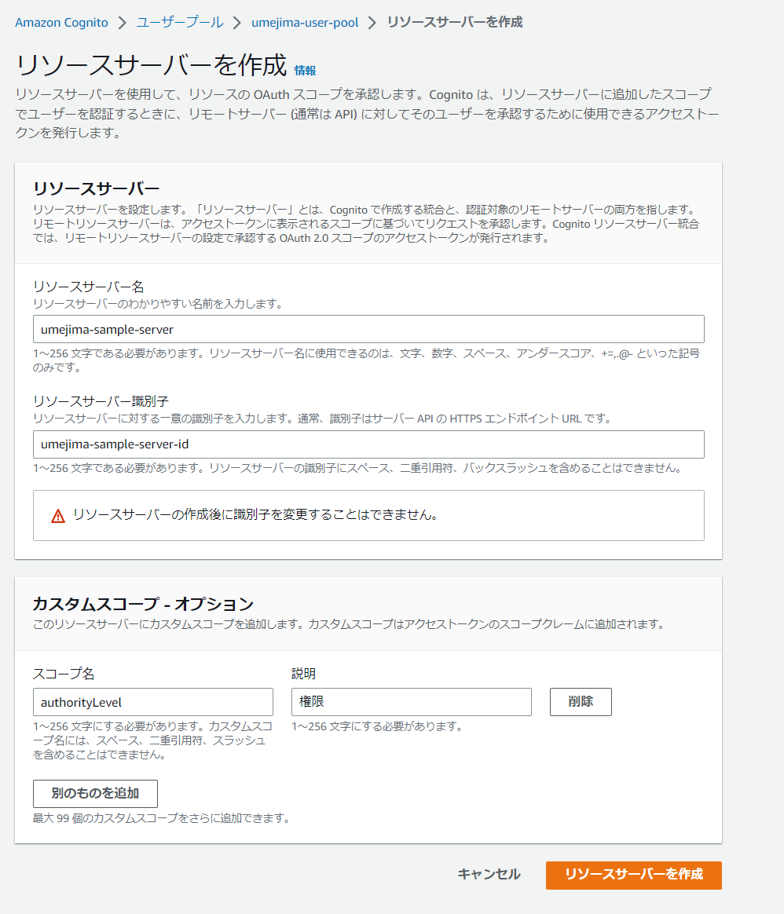

 |  | ※ ここにアプリケーション Client がほしい Scope を定義する。

2. ホストされた UI 登録
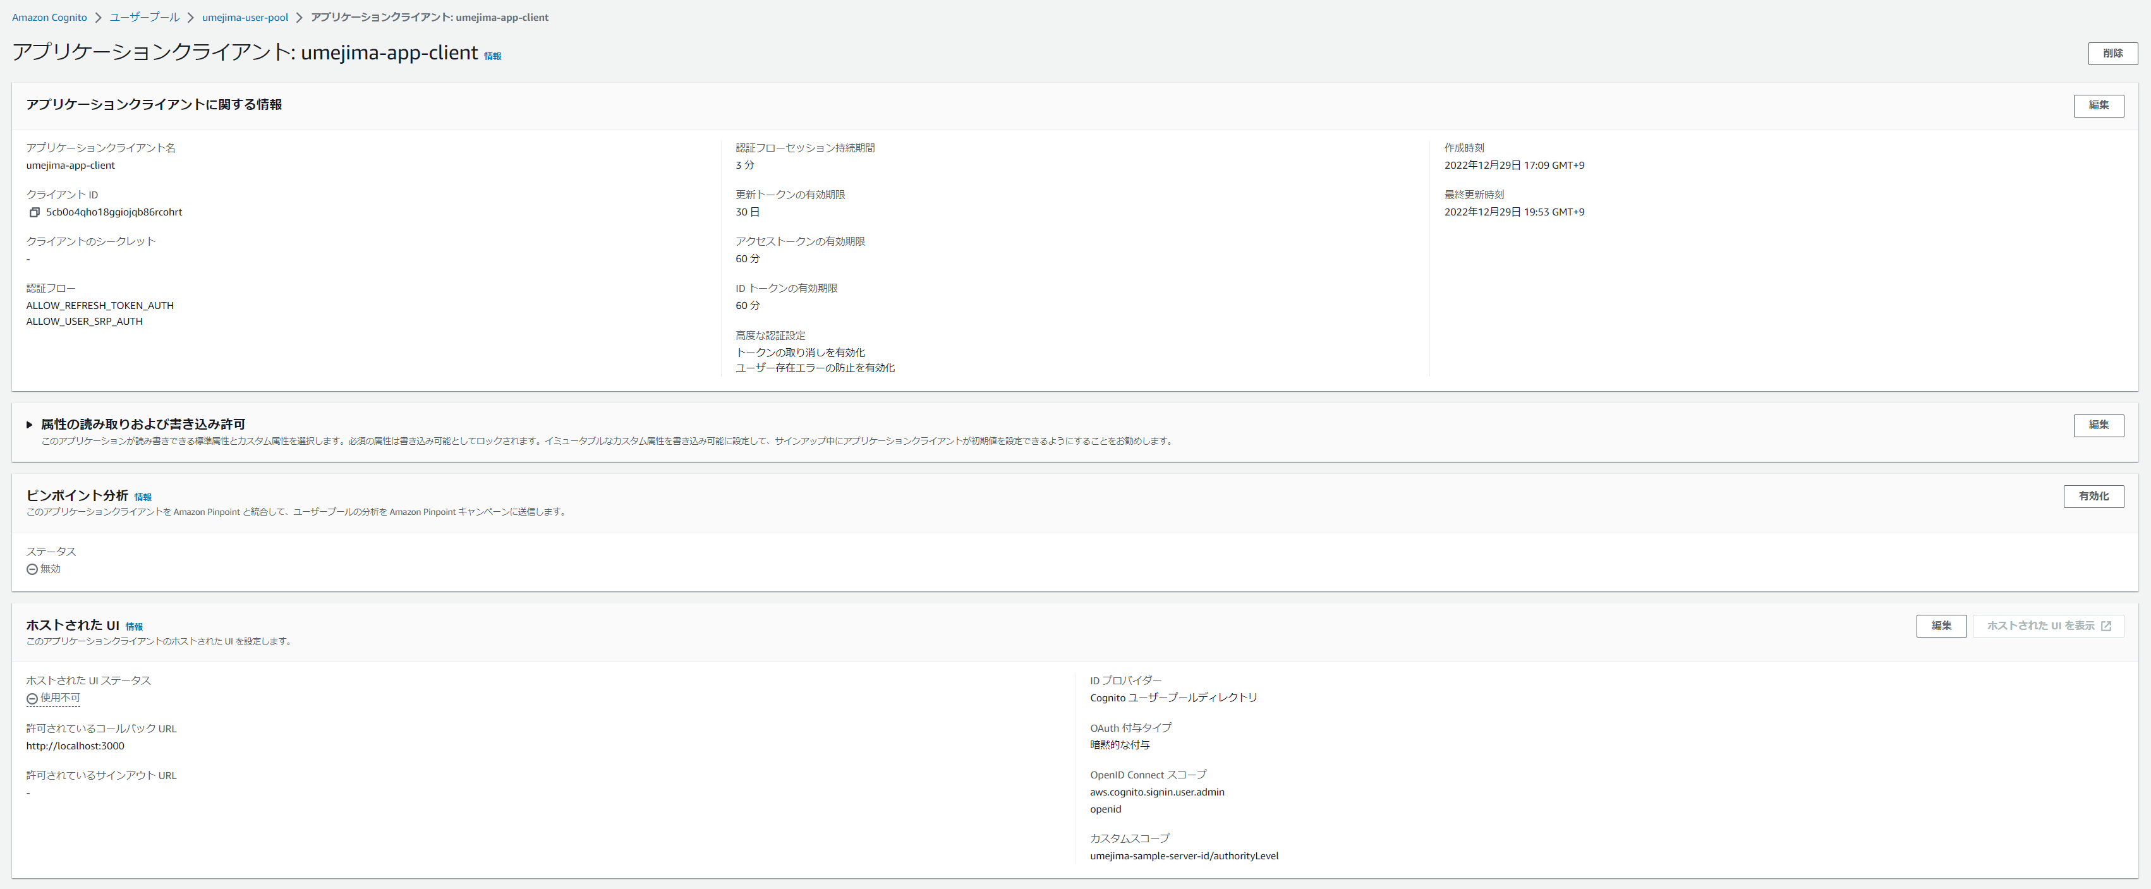

 |  |  |  | ※ ホストされた UI のカスタマイズの編集ボタンを押下する。
 |  |  |  | (一度作成したため左図では存在しているように見えるが、本来はない)

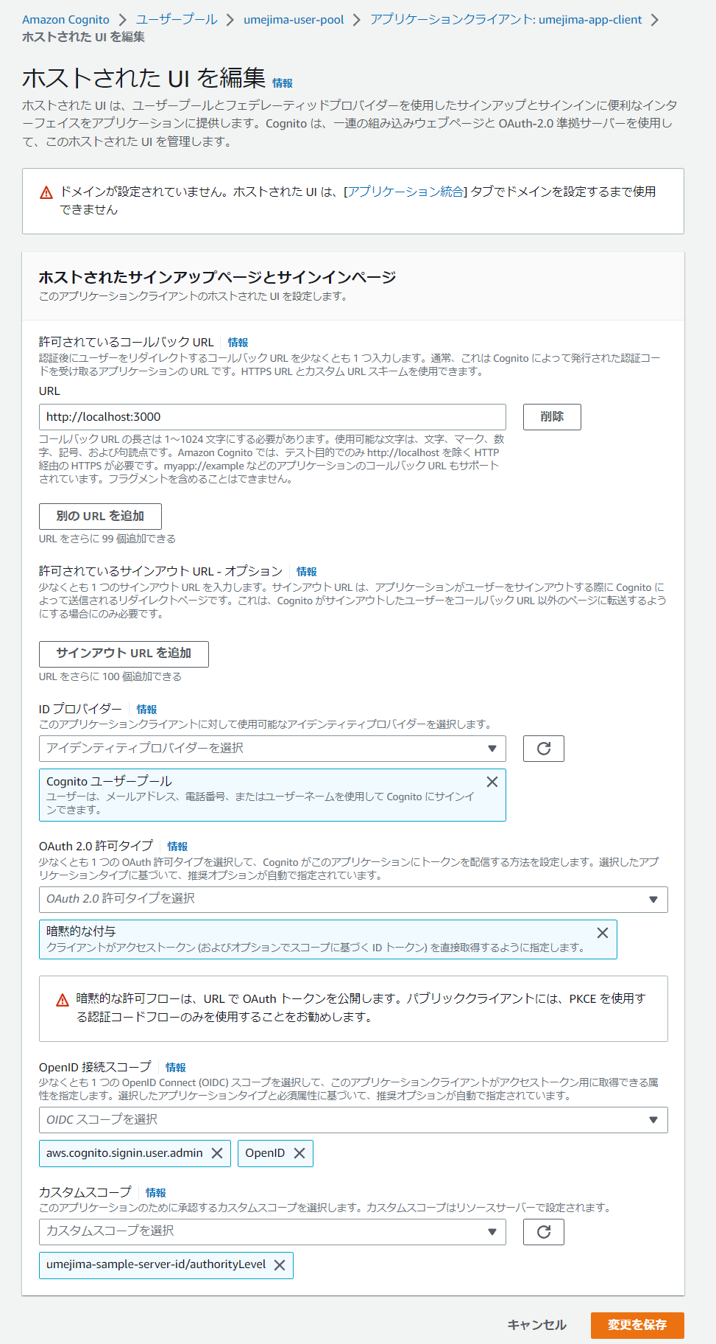

 |  | ※ AccessToken 取得時のリダイレクト URL。本来であれば、Route53 に登録している UI の URL を指すべきだが、試験的に実施したため localhost としている。

 |  | ※ ここは暗黙的な付与にする必要があるっぽい (IdToken と AccessToken をログイン時に発行してくれるが、そこに暗黙的に付くのかなと思っている)

 |  | ※ ここでほしい Scope を設定できる。
 |  | ※ 勘違いしていたが、Client 別に Scope を切り替えられるのであって、ユーザプールにあるユーザ別に切り替えられるわけではない。

3. ドメイン登録

 |  |  |  |  |  | ※ 左図のドメイン欄にあるアクションから、Cognito ドメインの作成を選択

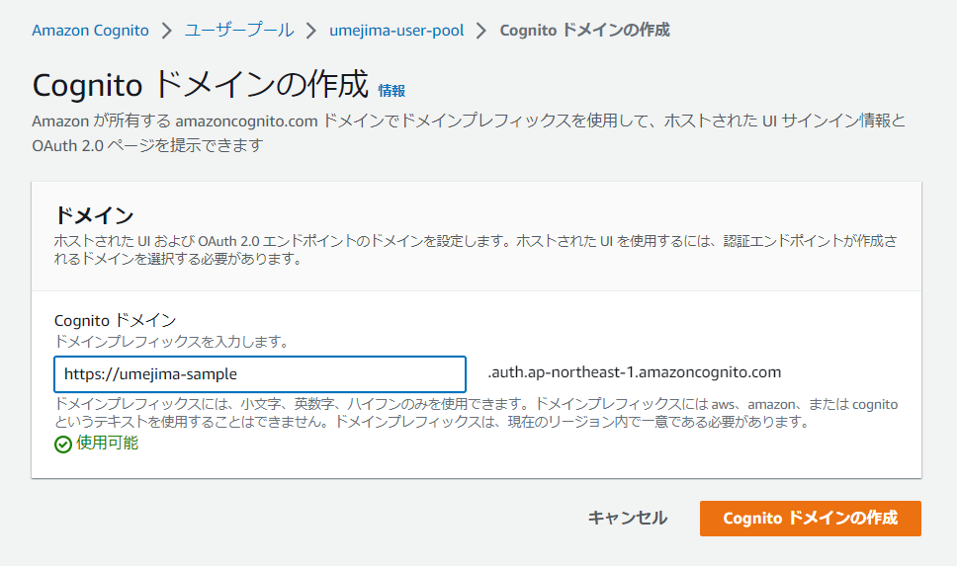

 |  | ※ なんでも良いっぽい。ここが認可トークンエンドポイントになっていると思っている。
 |  | ※ このドメインはどこかに登録されているのだろうか？

ここまで完了し、最初にある oauth の設定を行うことで Scope が取れるようになる。はずなのだが aws-amplify ライブラリのバグで取れないというお話。

